p PDF
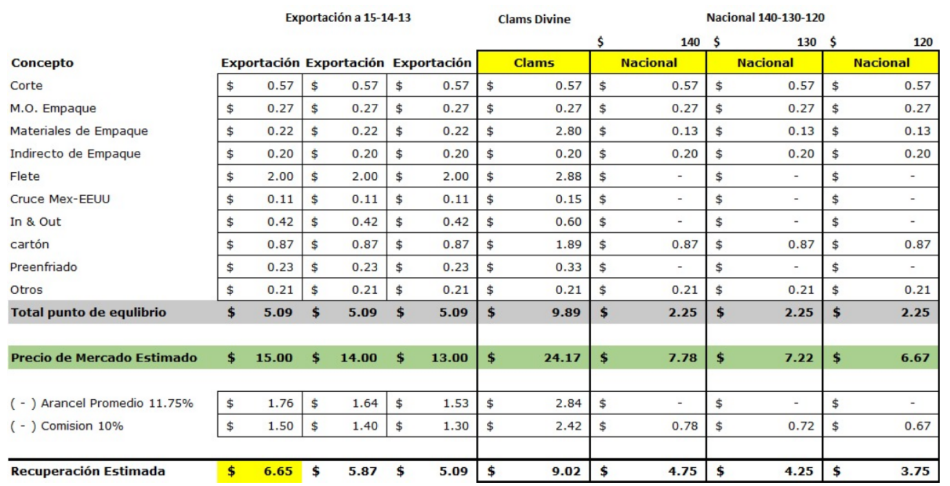
H2E México SA de CV |  |  |  |  |  |  |  |  |  |  |  |  |  |  |  |  | Cubeta | 12.85 | kg
 |  |  |  |  |  | Dia Empaque # |  |  | 80 |  |  |  |  |  |  |  | Tomato Boy (2da) | 19.28 | kg
Agricultor: | H2E México SA de CV |  |  |  |  |  |  |  |  |  |  |  |  |  |  |  | Bin | 385.50 | kg
Reporte Diario de Empaque |  |  |  |  |  | 2026-02-20 |  |  |  |  |  |  |  |  |  |  | Caja exp | 11.36 | kg
Rancho: | Mayela |  |  |  |  |  |  |  |  |  |  |  |  |  |  |  | Caja nac | 15.00 | kg
Descripción | Peso | Cajas Emp | % |  | Embarque |  |  |  |  |  |  |  |  |  |  |  | Caja Campo | 19.28 | kg
 |  |  |  | TS | Bajas/ Reemp | Exp | Nac | Existencia | Pallets |  |  |  |  |  | 0 | 0 | 1011 | 76 | 0 | Descripción | Peso | Cajas Emp | %
Tomate Roma |  |  |  |  |  |  |  |  |  |  |  |  |  |  | Campo Gusto x 72 | H2E (2da) x 72 | H2E (Orig.) x 80 | Genérica x 80 | Genérica (23 kg)x 80 |  |  |  |  |  |  | Embarque |  | kg
H2E (Orig.) x 80 | kg |  |  |  |  |  |  |  |  | Precio Est | Rec x caj | Rec aprox |  |  |  |  |  |  |  | H2E (Orig.) x 80 | kg |  |  | % tamaño | 92%
Jb | 12.5 | 150 | 15% | - | - | - | 443 | - | 0.0 | $5.23 | $2.30 | $344.54 | 10,663 |  | 0 | 0 | 1011 | 0 | 0 | Jb | 13 | 20,067 | 17% |  |  | 0 | 8706
Xl | 12.5 | 91 | 9% | - | - | - | 159 | - | 0.0 | $5.23 | $2.30 | $209.02 | 1,088 |  |  |  |  |  |  | Xl | 13 | 32,896 | 27% |  |  | 0 | 3085
Lg | 12.5 | 146 | 14% | - | - | - | 352 | - | 0.0 | $5.23 | $2.30 | $335.35 | 525 |  |  |  |  |  |  | Lg | 13 | 25,584 | 21% |  |  | 0 | 1333
Md | 12.5 | 320 | 31% | - | - | - | 560 | - | 0.0 | $5.23 | $2.30 | $735.01 | 238 |  |  |  |  |  |  | Md | 13 | 29,479 | 24% |  |  | 0 | 910
Sm | 12.5 | 320 | 31% | - | - | - | 320 | - | 0.0 | $5.23 | $2.30 | $735.01 | 125 |  |  |  |  |  |  | Sm | 13 | 12,895 | 11% |  |  | 0 | 257
xs | 12.5 | - | 0% | - | - | - | - | - | 0.0 | $5.23 | $- | $- | - |  |  |  |  |  |  | xs | 13 | - | 0% |  |  | 0 | 0
 |  | 1,027 | 100% | - | - | - | 1,834 | - | 0.0 | $5.23 | $2.30 | $2,358.92 |  |  |  |  |  |  |  |  |  | 120,921 | 100% |  |  | - | 14,291 | 203,476
Genérica x 80 | kg |  |  |  |  |  |  |  |  | Precio Est | Rec x caj | Rec aprox |  |  |  |  |  |  |  | Genérica x 80 | kg |  |  | % tamaño | 100%
Jb | 12.5 | - | 0% | - | - | - | - | - | 0.0 | $2.62 | $- | $- | 784 |  | 0 | 0 | 0 | 76 | 0 | Jb | 13 | 207 | 7% |  |  | 0 | 401
Xl | 12.5 | 10 | 9% | - | - | - | 10 | - | 0.0 | $2.62 | -$0.06 | -$0.58 | - |  |  |  |  |  |  | Xl | 13 | 349 | 12% |  |  | 0 | 1
Lg | 12.5 | 13 | 12% | - | - | - | 13 | - | 0.0 | $2.62 | -$0.06 | -$0.75 | - |  |  |  |  |  |  | Lg | 13 | 322 | 11% |  |  | 0 | 0
Md | 12.5 | 25 | 22% | - | - | - | 25 | - | 0.0 | $2.62 | -$0.06 | -$1.44 | - |  |  |  |  |  |  | Md | 13 | 625 | 22% |  |  | 0 | 0
Sm | 12.5 | - | 0% | - | - | - | - | - | 0.0 | $2.62 | $- | $- | 280 |  |  |  |  |  |  | Sm | 13 | 398 | 14% |  |  | 0 | 0
xs | 12.5 | 64 | 57% | - | - | - | 64 | - | 0.0 | $2.62 | -$0.06 | -$3.70 | - |  |  |  |  |  |  | xs | 13 | 973 | 34% |  |  | 0 | 0
 |  | 112 | 100% | - | - | - | 112 | - | 0.0 | $2.62 | $2.62 | -$6.47 |  |  |  |  |  |  |  |  |  | 2,874 | 100% |  |  | - | 402 | 5,915

Totales |  | 1,139 |  | - | - | - | 1,946 | - | - |  | $2.07 | $2,352.45 | kg | 14,238 |  |  |  |  |  | Totales |  | 328,761 |  | % tamaño | 93% | - | 14,693 | 209,391
 |  |  |  |  |  |  |  | Exp | 0 |  |  |  |  |  |  |  |  |  |  |  |  | 8,219.03 | x ha
 | x ha | 28 |  |  |  |  |  | Nac | 0

Recepción |  |  |  |  | Peso Empacado |  |  |  |  |  |  |  |  |  |  |  |  |  |  | % Tamaños Grandes |  | 79%
 |  | kg (Aprox) |  |  | kg | 14,238 | 69% | % emp kg |  |  |  |  |  |  |  |  |  |  |  | JB, XL |  | 61%
Ant y Reemp | 7 | 2,699 |  |  | % Tamaño | 36% | 22% | Jb, XL
Bins | 53.7 | 20,689 |  |  |  | 106% | eqv caja |  |  |  |  |  |  |  |  |  |  |  |  | Acumulado Semana |  | #VALUE!
Cajas | 0 | - |  |  |  | 21 | Cajas x Bin
 |  | 23,387 |  |  |  | Por pasar y reproc
 | 1ra | 0% |  |  | Bins | 7 | 2,699
 | 2da/ Nac | 100% |  |  | Cajas | 0 | -

Semana |  | x ha
Cajas | 2,615 | 65
Jb/Xl | 17%

Acum a fecha x ha |  | vs
Temp 25-26 | 8,219
Temp 24-25 | 5,932 | 39%
Temp 23-24 | 8,909 | -8%
Temp 22-23 | 8,747 | -6%
Temp 21-22 | 6,177 | 33%
Temp 20-21 | 5,750 | 43%

Control de Calidad
Arribo Campo
1ra |  | Subir
2da/Nac |  | Subir
Empacable en Rezaga |  | OK

 | 20-Feb-25

 | Planteo | 1er Corte | 1er 900/ha | Dif dias | Dias Plant a 900 cajas | Cajas acum antes de 900 cajas
Temp 25-26 | 2025-08-20 | 2025-11-19 | 2025-12-08 | 19 | 110 | 895
Temp 24-25 | 2024-08-15 | 2024-11-07 | 2024-12-09 | 32 | 116 | 1,540
Temp 23-24 | 2023-08-18 | 2023-11-21 | 2023-12-12 | 21 | 116 | 1,048
Temp 22-23 | 2022-08-16 | 2022-10-26 | 2022-12-02 | 37 | 108 | 875
Temp 21-22
Temp 20-21

